業務フロー凡例
システム名 |  |  | システム種別 |  | 基本設計書 |  | 作成者 | 作成日 | 更新者 | 更新日 | 版数
POSサーバー |  |  | POSサーバー |  |  |  | DuNT | 2023-06-07 | LoiLV | 2024-06-03 | 0.2

機能カテゴリ |  | 39_WAONポイントN倍設定 |  | 項目 |  | 概要設計書 | 業務フロー凡例

 | ●1_レジ内

●●
画面表示
●●
モーダル表示

●●
処理機能
本来なら、処理内で分岐もあるとは思いますが、今回は、分岐処理についても、一括で処理機能と定義しています。
●●
音声ファイル

 | ●1_レジ周辺機器

セカンドディスプレイ
●●
セカンドディスプレイ画面表示
スキャナー
●●
スキャナー

スキャナー
自動釣銭機
●●
自動釣銭機
プリンター
●●

磁気カードリーダー
磁気カードリーダー
エフケイシステム 両面双方向読み取り MJR-100

 | ●外部連携

●●
API連携
本来ならDBですが、DBの意味で使用しています。
●●
他の機能への連携

●●
端末内DB
設定関連などのDB
最新
ボタン名

最新
分岐・判定

●●
他の機能部門への連携

機能概要
システム名 |  |  | システム種別 |  | 基本設計書 |  | 作成者 | 作成日 | 更新者 | 更新日 | 版数
POSサーバー |  |  | POSサーバー |  |  |  | DuNT | 2024-05-23 | LoiLV | 2024-06-03 | 0.2

機能カテゴリ |  | 39_WAONポイントN倍設定 |  | 項目 |  | 概要設計書 | 機能概要

X1_メニュー機能
 | 39_WAONポイントN倍設定
 |  |  |  |  |  |  |  |  |  |  |  | 1
 |  |  |  |  |  |  |  |  |  |  |  | 2
 |  |  |  |  |  |  |  |  |  |  |  | 3
ID Menu item MF039
システム権限を持つアカウントのみがこの機能を実行できる。
 |  |  |  |  |  |  |  |  |  |  |  | 4
 |  |  |  |  |  |  |  |  |  |  |  | 5
39_WAONポイントN倍設定
 |  |  |  |  |  |  |  |  |  |  |  | 6
SC3901_WAONポイントN倍設定画面（初期化）には以下の情報が含まれている。
倍率: 数字のみ入力可能、最大2文字
・[対象日付]：
‣割引日を1から31までの範囲で入力する
‣数字のみ入力可能、最大2文字
・[設定曜日]:
‣割引を適用する曜日を選択する。
‣複数の曜日選択可能。
画面初期化時、システム権限を持っているアカウントが店舗を選択した場合、選択されている店舗のWAONポイントN倍設定を取得する。
設定がない場合、SC3901_WAONポイントN倍設定画面が新規作成モードで表示される。
設定がある場合、SC3901_WAONポイントN倍設定画面が編集モードで表示され、画面に情報が表示される。
 |  |  |  |  |  |  |  |  |  |  |  | 7
 |  |  |  |  |  |  |  |  |  |  |  | 8
 |  |  |  |  |  |  |  |  |  |  |  | 9
 |  |  |  |  |  |  |  |  |  |  |  | 10
SC3901
WAONポイントN倍設定画面（初期化）
 |  |  |  |  |  |  |  |  |  |  |  | 11
 |  |  |  |  |  |  |  |  |  |  |  | 12
 |  |  |  |  |  |  |  |  |  |  |  | 13
 |  |  |  |  |  |  |  |  |  |  |  | 14

39
KN3901
WAONポイントN倍設定取得
AP3901 get N WAON
 |  |  |  |  |  |  |  |  |  |  |  | 15
 |  |  |  |  |  |  |  |  |  |  |  | 16
 |  |  |  |  |  |  |  |  |  |  |  | 17
 |  |  |  |  |  |  |  |  |  |  |  | 18
 |  |  |  |  |  |  |  |  |  |  |  | 19
 |  |  |  |  |  |  |  |  |  |  |  | 20
 |  |  |  |  |  |  |  |  |  |  |  | 21
 |  |  |  |  |  |  |  |  |  |  |  | 22
設定なし
設定あり
 |  |  |  |  |  |  |  |  |  |  |  | 23
 |  |  |  |  |  |  |  |  |  |  |  | 24
 |  |  |  |  |  |  |  |  |  |  |  | 25
 |  |  |  |  |  |  |  |  |  |  |  | 26
39.1
39.2
 |  |  |  |  |  |  |  |  |  |  |  | 27
 |  |  |  |  |  |  |  |  |  |  |  | 28
 | FC3901_WAONポイントN倍編集機能 |  |  |  |  |  |  |  |  |  |  | 29
 |  |  |  |  |  |  |  |  |  |  |  | 30
39.1
 |  |  |  |  |  |  |  |  |  |  |  | 31
 |  |  |  |  |  |  |  |  |  |  |  | 32
SC3901_WAONポイントN倍設定画面（新規作成）：
「確定」ボタンと「取消」ボタンを有効にする。「削除」ボタンを無効にする。
倍率: 数字のみ入力可能、、最大2文字
・[対象日付]：
‣割引日を1から31までの範囲で入力する
‣数字のみ入力可能、最大2文字
・[設定曜日]:
‣割引を適用する曜日を選択する。
‣複数の曜日選択可能。
「取消」ボタンをタッチすると、入力した値を全てクリアし、編集前の倍率設定情報を表示する。
「確定」ボタンをタッチすると、バリデーションチェックを行う。
・入力された日付が重複している場合、エラーモダールを表示する。メッセージ：毎月かかる日に重複があります。
・日付 = 0 又は日付> 31で入力した場合、「1~31の範囲で入力してください。」エラーメッセージを表示する。
・倍率= 0の場合、「倍率は1~99の範囲で入力してください。」エラーメッセージを表示する。
・バリデーションチェックOKの場合、WAON倍率を作成する。作成が成功した場合、WAON倍率情報を取得して画面を編集モードで表示する。
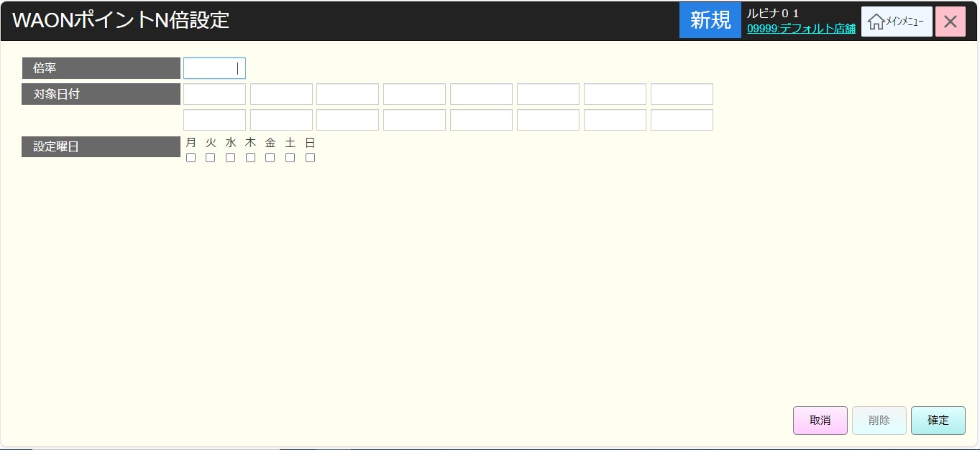
 |  |  |  |  |  |  |  |  |  |  |  | 33
SC3901
WAONポイントN倍設定画面（新規作成）
 |  |  |  |  |  |  |  |  |  |  |  | 34
 |  |  |  |  |  |  |  |  |  |  |  | 35
 |  |  |  |  |  |  |  |  |  |  |  | 36
 |  |  |  |  |  |  |  |  |  |  |  | 37
 |  |  |  |  |  |  |  |  |  |  |  | 38
確定
 |  |  |  |  |  |  |  |  |  |  |  | 39
取消
 |  |  |  |  |  |  |  |  |  |  |  | 40
 |  |  |  |  |  |  |  |  |  |  |  | 41
 |  |  |  |  |  |  |  |  |  |  |  | 42
 |  |  |  |  |  |  |  |  |  |  |  | 43
 |  |  |  |  |  |  |  |  |  |  |  | 44
KN3902
WAONポイントN倍設定作成
AP3902 create N WAON
 |  |  |  |  |  |  |  |  |  |  |  | 45
 |  |  |  |  |  |  |  |  |  |  |  | 46
 |  |  |  |  |  |  |  |  |  |  |  | 47
 |  |  |  |  |  |  |  |  |  |  |  | 48
 |  |  |  |  |  |  |  |  |  |  |  | 49
 |  |  |  |  |  |  |  |  |  |  |  | 50
39
 |  |  |  |  |  |  |  |  |  |  |  | 1
 |  |  |  |  |  |  |  |  |  |  |  | 2
 |  |  |  |  |  |  |  |  |  |  |  | 3
 |  |  |  |  |  |  |  |  |  |  |  | 4
 |  |  |  |  |  |  |  |  |  |  |  | 5
 |  |  |  |  |  |  |  |  |  |  |  | 6
 |  |  |  |  |  |  |  |  |  |  |  | 7
 | FC3902_WAONポイントN倍新規追加機能 |  |  |  |  |  |  |  |  |  |  | 8
 |  |  |  |  |  |  |  |  |  |  |  | 9
39.2
 |  |  |  |  |  |  |  |  |  |  |  | 10
 |  |  |  |  |  |  |  |  |  |  |  | 11
SC3901_WAONポイントN倍設定画面（編集）: 現在の店舗の倍率設定情報を表示する。「確定」ボタン、「取消」ボタン、「削除」ボタンを有効にする。
以下のように編集可能
倍率: 数字のみ入力可能、最大2文字
・[対象日付]：
‣割引日を1から31までの範囲で入力する
‣数字のみ入力可能、最大2文字
・[設定曜日]:
‣割引を適用する曜日を選択する。
‣複数の曜日選択可能。 「取消」ボタンをタッチすると、入力した値を全てクリアし、編集前の倍率設定情報を表示する。
「確定」ボタンをタッチすると、バリデーションチェックを行う。
・入力された日付が重複している場合、エラーモダールを表示する。メッセージ：毎月かかる日に重複があります。
・日付 = 0 又は日付> 31で入力した場合、「1~31の範囲で入力してください。」エラーメッセージを表示する。
・倍率= 0の場合、「倍率は1~99の範囲で入力してください。」エラーメッセージを表示する。
・バリデーションチェックOKの場合、WAON倍率を更新する。更新が成功した場合、更新モードになる。
「削除」ボタンをタッチすると、WAON倍率設定情報を削除し、WAON倍率設定画面を新規作成モードで表示する。
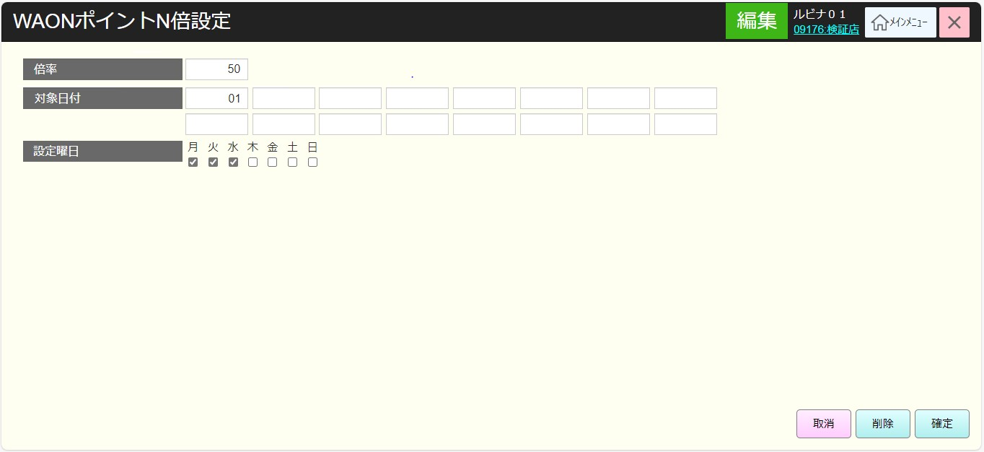
 |  |  |  |  |  |  |  |  |  |  |  | 12
SC3901
WAONポイントN倍設定画面（編集）
 |  |  |  |  |  |  |  |  |  |  |  | 13
 |  |  |  |  |  |  |  |  |  |  |  | 14
 |  |  |  |  |  |  |  |  |  |  |  | 15
 |  |  |  |  |  |  |  |  |  |  |  | 16
 |  |  |  |  |  |  |  |  |  |  |  | 17
確定
 |  |  |  |  |  |  |  |  |  |  |  | 18
取消
削除
 |  |  |  |  |  |  |  |  |  |  |  | 19
 |  |  |  |  |  |  |  |  |  |  |  | 20
 |  |  |  |  |  |  |  |  |  |  |  | 21
 |  |  |  |  |  |  |  |  |  |  |  | 22
 |  |  |  |  |  |  |  |  |  |  |  | 23
KN3902
WAONポイントN倍設定更新
AP3903 Update N WAON
 |  |  |  |  |  |  |  |  |  |  |  | 24
 |  |  |  |  |  |  |  |  |  |  |  | 25
 |  |  |  |  |  |  |  |  |  |  |  | 26
 |  |  |  |  |  |  |  |  |  |  |  | 27
 |  |  |  |  |  |  |  |  |  |  |  | 28
 |  |  |  |  |  |  |  |  |  |  |  | 29
39
 |  |  |  |  |  |  |  |  |  |  |  | 30
 |  |  |  |  |  |  |  |  |  |  |  | 31
 |  |  |  |  |  |  |  |  |  |  |  | 32
 |  |  |  |  |  |  |  |  |  |  |  | 33
 |  |  |  |  |  |  |  |  |  |  |  | 34
KN3902
WAONポイントN倍設定削除
AP3904 Delete N WAON
 |  |  |  |  |  |  |  |  |  |  |  | 35
 |  |  |  |  |  |  |  |  |  |  |  | 36
 |  |  |  |  |  |  |  |  |  |  |  | 37
 |  |  |  |  |  |  |  |  |  |  |  | 38
 |  |  |  |  |  |  |  |  |  |  |  | 39
 |  |  |  |  |  |  |  |  |  |  |  | 40
 |  |  |  |  |  |  |  |  |  |  |  | 41
 |  |  |  |  |  |  |  |  |  |  |  | 42
 |  |  |  |  |  |  |  |  |  |  |  | 43

